표지
신 ERP 구축 프로젝트

개발 설계서

2026. 07. 28

Section 2_ Report Specification
◀ | Section 3. Report Specification

 | 프로그램명 |  |  |  |  | = | Affiliated Company Planning Price Upload

 | 3.1 Functional Design

 |  | 3.1.1 프로그램 로직

 |  |  | ■ 조회조건

 |  |  |  |  |  | Annual Sales Plan
 |  |  |  |  |  | Monthly Sales Plan

 |  |  |  |  | Sales Organization |  |  |  |  |  |  |  |  |  |  | ZCOT9020-FIELD07
 |  |  |  |  | Material Code |  |  |  |  |  |  |  |  |  |  | - | Search help 로직
 |  |  |  |  |  |  |  |  |  |  |  |  |  |  |  |  | ZCOT9020-CLASS = CM001 AND ZCOT9020-FIELD1 = ' '
 |  |  |  |  | File Upload

 |  |  | ■ LIST LAYOUT

 |  |  |  |  | Save |  |  | Delete

 |  |  |  |  |  | Sales Org. |  |  |  | Material code | Material Name |  |  |  | Unit Price |  |  | Currency |  | Valid From | Valid To

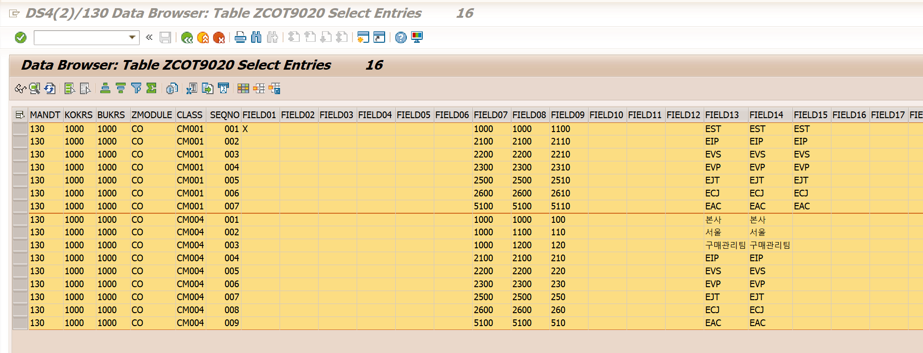
 |  |  | ■ 업로드 template 양식(Excel)
 |  |  |  | Sales Organization / Material Code / Unit Price / Currency / Valid From / Valid To

 |  |  | ■ 데이터 로직
 |  |  |  | - | Excel 데이터 validation
 |  |  |  |  | 1 | Sales Organization / Material code
 |  |  |  |  |  | 에러메세지 : 엑셀 1라인 영업조직 코드가 잘못됐습니다. 확인 후 다시 업로드 하세요
 |  |  |  |  |  |  |  |  | Excel 101-line sales organization is incorrect. Please check and upload again
 |  |  |  |  |  | 에러메세지 : 엑셀 1라인 자재코드가 잘못됐습니다. 확인 후 다시 업로드 하세요
 |  |  |  |  |  |  |  |  | Excel 101-line Material code is incorrect. Please check and upload again
 |  |  |  | - | 엑셀양식을 업로드해서 리스트를 보여주고, 저정바튼 클릭하면 CBO TABLE 저장
 |  |  |  | - | 엑셀로 올린 데이터는 리스트에서 수정 가능
 |  |  |  | - | 라인 선택 후 DELETE 버튼 클릭하면 CBO TABLE 데이터 삭제

 |  |  | ■ CBO Table
 |  |  |  | 테이블 : Affiliated Company Planning Price
 |  |  |  | Field Name |  |  |  | Field Description |  |  | K | Data Elemant |  |  |  |  | Type | Len
 |  |  |  | KSCHL |  |  |  | KSCHA |  |  | X |  |  | KSCHA |  |  |  |  | Annual = ZPR1 / Monthly = ZPR2
 |  |  |  | VKORG |  |  |  | 영업조직 |  |  | X |  |  |  |  |  | CHAR | 4
 |  |  |  | MATNR |  |  |  | 자재코드 |  |  | X | MATNR
 |  |  |  | KBETR |  |  |  |  |  |  |  | KBETR_KOND
 |  |  |  |  | KONWA |  |  |  |  |  |  |  | KONWA
 |  |  |  | DATBI |  |  |  | Validity end date of the condition record |  |  |  | KODATBI
 |  |  |  | DATAB |  |  |  | Validity start date of the condition record |  |  |  | KODATAB
 |  |  |  | ERNAM |  |  |  | 생성자 |  |  |  | ERNAM
 |  |  |  | ERDAT |  |  |  | 생성일 |  |  |  | ERDAT
 |  |  |  | ERZET |  |  |  | 생성시간 |  |  |  | ERZET
 |  |  |  | AENAM |  |  |  | 변경자 |  |  |  | AENAM
 |  |  |  | AEDAT |  |  |  | 변경일 |  |  |  | AEDAT
 |  |  |  | AEZET |  |  |  | 변경시간 |  |  |  | AEZET

Section 3_ Processs Spec
Section 4. Process Specification
 | {본 섹션은 개발팀이 작성합니다.프로그램의 내부처리 로직을 설명합니다}

- ZPLSDR0030 [SD] 가격마스터 업로드
1) 라디오 버튼 선택 후 'Excel Uploda' 실행 시 해당 Upload 파일 Download
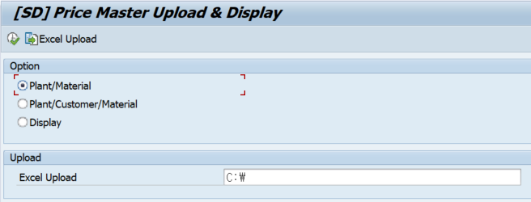

2) Display 선택 시 해당 등록된 Data 조회가능

